deutsch
Sprachauswahl | Language Selection | Sélection de la Langue | Dil Seçimi | اختيار اللغة | Вибір мови
Deutsch | English | Français | Türkçe | عربي | українська

Orientierungsrechner zur Selbsteinstufung & Informationen zur Entgelthöhe
Stand März 2026

Hinweis: Bitte füllen Sie die grün-markierten Felder aus, um eine unverbindliche Selbsteinstufung der Beitragsklasse zu erhalten.

Ich beziehe Bürgergeld, Wohngeld, Kinderzuschlag, Leistungen nach AsylbLG. oder eine ähnliche Leistung | Nein | ← Bitte auswählen

Wieviele Kinder leben im Haushalt, für die Kindergeld bezogen wird? | 0 | ← Bitte auswählen

Wieviele dieser Kinder haben einen Unterhaltsanspruch gegen einen getrennt lebenden Elternteil? | 0 | ← Bitte auswählen

In der Haushaltsgemeinschaft werden Brutto Jahreseinkünfte erzielt aus:
 | Elternteil 1 | Elternteil 2
Nichtselbständiger Tätigkeit, incl. aller Sonderzahlungen
Tätigkeit, die von der Rentenversicherungspflicht befreit ist( Beamter, Geschäftsführer o. ä.)
Selbständiger Arbeit / Gewerbebetrieb
Vermietung / Verpachtung
Kapitalvermögen
Unterhaltsleistungen, UVG
Arbeitslosengeld I
Bafög, BAB, Studienkredit, Stipendium o. ä.
Krankengeld, Übergangsgeld, Kurzarbeitergeld o. ä.
Elterngeld / Mutterschaftsgeld
Minijob

Das gesamte Einkommen (brutto (vor Steuern)) der zusammenlebenden Eltern beträgt | 0.00 €

Abzüge vom Haushaltseinkommen
 | Elternteil 1 | Elternteil 2
Ein Haushaltsmitglied zahlt Unterhalt aufgrund gesetzlicher Verpflichtung in Höhe von:
Ich mache den Werbungskostenpauschalbetrag übersteigende Werbungskosten geltend*:
Ich mache den Behinderten-Pauschalabzug geltend*: * Hinweis: Siehe Steuererklärung vom Vorjahr.

Selbsteinstufung | kein Wert eingetragen

Hinweis: Diese Berechnung ist nicht verbindlich und dient lediglich als Anhaltspunkt.

↓ Für weitere Informationen zur Entgelthöhe bitte weiter scrollen ↓
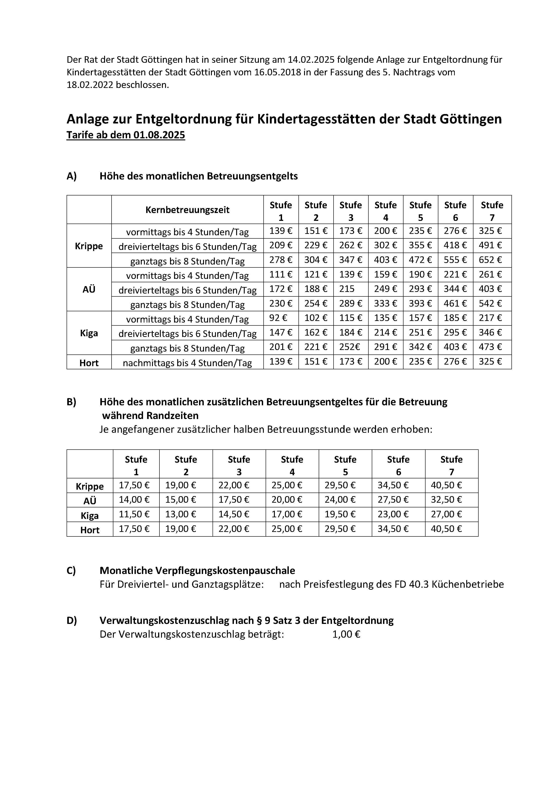

Informationen zur Entgeltordnung zum Download Wenn Sie auf dieses Feld klicken, werden Sie automatisch auf die Website der Stadt Göttingen weitergeleitet

